Dimensionamento
Pedro Kzan - Eng. Elétrica | EESC USP

Dimensionamento de Sistema Fotovoltaico ON-GRID para usuário micro ou minigerador com Payback - Dimens. Inicial

 | À direita das células preenchíveis, seguem explicações. |  |  |  | Legenda: | Dados alteráveis:
Dados Indicados (inputs) |  |  |  |  |  | Dados fixos:
Classe do Usuário |  |  | A | A4 - Indústria | Disponível na conta de energia, assim como o modelo tarifário. |  |  |  | Grupo B: tensão menor que 2,3kV
Modelo tarifário |  |  | Verde |  |  |  |  |  | Grupo A: tensão maior que 2,3kV
Cidade |  |  | São Carlos
Tmin |  |  | 5 | ºC. |  | Energia de Custo de Disponibilidade (Grupo B): |  | Sistema monofásico: 30kWh
Latitude |  |  | 23 | º/Sul. |  |  |  | Sistema bifásico (3 fios): 50kWh
Longitude |  |  | 48 | º/Oeste. |  |  |  | Sistema trifásico: 100kWh
Irradiação Solar (GHI) |  |  | 5.21 | *Sundata.
(Grupo B) custo consumo TUSD (R$/kWh) |  |  |  | Da conta de energia, disponível lá ou publicamente pela concessionária. *Se for tarifa branca, escolher o horário fora de ponta para facilitar cálculo. Espere um retorno 5-9% maior na realidade
(Grupo B) custo consumo TE (R$/kWh) |  |  |  | Se não há TUSD e TE separados na conta de energia, considere TE=TUSD.
(Grupo A) c. cons. Fponta TUSD cheio (R$/kWh) |  |  | 0.16416 | TE: custo da energia; TUSD: custo do transporte dela.
(Grupo A) c. cons. Fponta TE cheio (R$/kWh) |  |  | 0.27282 | https://portalrelatorios.aneel.gov.br/luznatarifa/basestarifas |  |  | *Por fins de aproximação, desconsidero a ponta para o cálculo de Payback pois em Pernambuco ponta começa às 17:30, mas no horário a geração é tão pouca que desconsidero para facilitar cálculos.
(Grupo A) c. cons. Fponta TUSD SCEE (R$/kWh) |  |  | 0.16416 | *Energia injetada
(Grupo A) c. cons. Fponta TE SCEE (R$/kWh) |  |  | 0.03736
(Grupo A) c. demanda geração TUSDG (R$/kWh) |  |  | 12.33
Fio B |  |  |  | https://institutosolar.com/como-calcular-o-valor-do-fio-b-para-energia-solar/#:~:text=Para%20se%20obter%20o%20valor,Tarifas%20%3E%3E%20Relat%C3%B3rios%20e%20Indicadores.
Porcentagem fio B |  |  | 90% | 90% = base 2029, irá mudar com nova resolução ANEEL
Energia Mensal (EM) |  |  | 20000 | kWh/mês.
Eficiência do sistema todo (ηsis) |  |  | 0.8 | Escolher entre [0,7-0,9] -> perdas surgem de temperatura, inversor, sujeira/poeira, cabeamento, mismatch, sombreamento, degradação.
Potência do Painel (PMOD) |  |  | 555 | W -> escolha do projetista.
Sobrecarga do Inversor (PCC/PCA) |  |  | 1.15 | Escolher entre [1-1,25] -> conferir no manual do inversor.
Tensão em Vazio do Módulo |  |  | 49.6 | V vide datasheet do módulo.
Coeficiente de temperatura do módulo (α) |  |  | -0.0029 | Vide datasheet do módulo.
Nº de MPPTs do Inversor |  |  | 29 | Conexões no inversor.

Dimensionamento Preliminar (outputs)
Consumo de energia do cliente |  |  | 20000 | Energia média mensal (kWh/mês) obtida da conta de energia; média dos últimos 12 meses.
(Grupo B) Custo de energia consumida |  |  | 0 | R$/kWh.
(Grupo B) custo de energia injetada |  |  | 0 | R$/kWh.
(Grupo A) custo E consumo Fponta |  |  | 0.43698 | R$/kWh.
(Grupo A) custo energia injetada |  |  | 0.152272 | R$/kWh. Desconsiderar se é grupo B
(Grupo A) Demanda de geração contratada ótima |  |  | 139.47391304 | kW, aproximado
Potência Fotovoltaica teórica |  |  | 159948.82 | W; PFV=1000*EFV/(30*GHI*ηsis).
Número de módulos |  |  | 289 | (Arredondado pra cima).
Nº de módulos/Nº de MPPT |  |  | 10
Potência Fotovoltaica real |  |  | 160395 | W (com nº inteiro de módulos).
Potência do Inversor em CA |  |  | 139473.91304 | W; aproximado.
Energia Fotovoltaica real |  |  | 20055.7908 | Geração estimada.
Tensão máxima por MPPT |  |  | 524.768 | Conferir datasheet e ver se o inversor suporta, precisa de VMPPTmax_Inverter_Datasheet > do que este valor.
Inclinação ideal |  |  | 28 | º/Norte; escolha ótima se for possível escolher a inclinação (compensa pela inclinação da latitude).

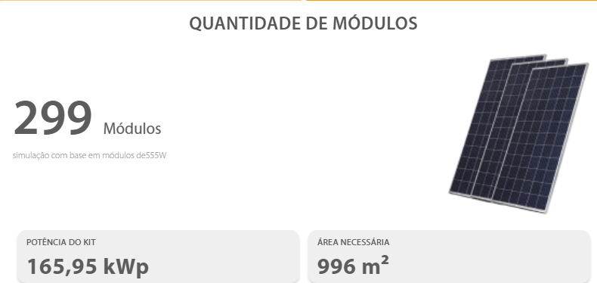
Custos
Equipamento |  |  | Quantidade | Custo unitário | Custo total
Módulo Fotovoltaico |  |  |  |  | 0
Inversor |  |  |  |  | 0
String box |  |  |  |  | 0
Conjunto conector |  |  |  |  | 0
Cabo solar |  |  |  |  | 0
Cabo solar |  |  |  |  | 0
Cabo solar |  |  |  |  | 0 |  |  |  |  | Fonte: Simulação no site Portal Solar
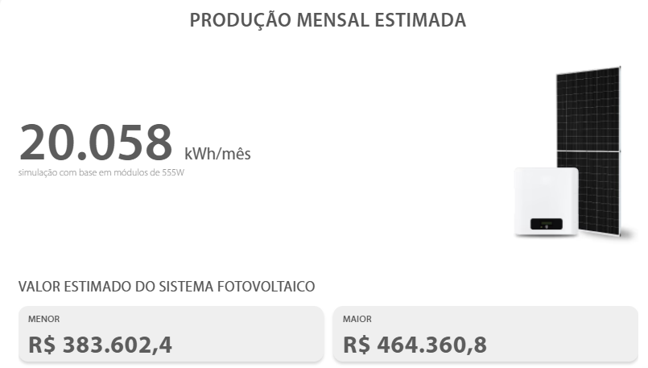
Grampo intermediário |  |  |  |  | 0
Grampo terminador |  |  |  |  | 0
Hook de aço Kit |  |  |  |  | 0
Emenda perfil |  |  |  |  | 0
Grampo de aterramento |  |  |  |  | 0
Abraçadeira cabos |  |  |  |  | 0
Clip de aterramento |  |  |  |  | 0
Perfil de Alumínio Anodizado p/ módulos |  |  |  |  | 0
Eletrobox (quadro CA) e outros |  |  |  |  | 0
 |  |  | Preço Distribuído (1) |  | R$ 0.00 | Preço item a item.
 |  |  | Preço Concentrado (2) |  | R$ 420,000.00 | Preço de um kit solar pronto.
 |  |  | Escolher (1) ou (2) |  | 2

 |  |  | Valor do material |  | R$ 420,000.00
 |  |  | Transporte (10% do valor do material) |  | R$ 42,000.00
 |  |  | Estudos e Análises |  | R$ 7,000.00
 |  |  | Ligação à rede e mão de obra |  | R$ 10,000.00
 |  |  | Outro |  | R$ -
 |  |  | Desconto |  | R$ -
Valor do Investimento |  |  |  | Total: | R$ 479,000.00
Avaliação Econômica
Custo / Watt-pico |  | 2.9863773808 | /Wp | "Projeto grupo B adequado tem custo entre 4 a 7 R$/Wp".

*É estimado que com BESS instalado e estratégia de usar para autoconsumo e evitar pagar FioB ajude ainda mais a valorizar o projeto.

*Para sistemas do grupo A, o aproveitamento monetário é muito maior suprindo autoconsumo - recomendável instalar BESS.

Payback
Viabilidade Econômica
 |  |  |  |  | Dados alteráveis: |  |  |  |  |  | Células Auxiliares + Porcentagem FioB (desconta na injetada)
Fatores de Influência Adotados |  |  | Valor |  | Dados fixos: |  |  |  |  |  | TE_ef cheio | 0.27282 | TE_ef SCEE (GA) | 0.03736
Previsão de aumento do custo Energia |  |  | 5% | /ano |  | Baseado no aumento médio do custo da energia nos últimos anos. |  |  |  |  | TUSD_ef cheio | 0.16416 | TUSD SCEE (GA) | 0.16416
Taxa de Autoconsumo |  |  | 75% | *Qnt. geração usada para suprir o próprio consumo, não injetada - residência, escolher entre 20-40% se não houver armazenamento (BESS); com BESS, depende da estratégia adotada no sistema. |  |  |  |  |  |  | FioB_ef | 0 | *Base para uso futuro
Taxa de Desconto |  |  | 10% | /ano |  | Taxa usada para cálculo do Fluxo Descontado e VPL. |  |  |  |  | Porcentagem Fio B | 90% | 90% = base (2029) até nova resolução ANEEL. *Base para uso futuro
Vida útil do inversor |  |  | 15 | anos |  | Estimativa.
Custo de manutenção em relação à economia anual |  |  | 1% | Em torno de 1%-5% do custo de Energia Gerada para limpeza do módulos.
Custos total do inversor em relação à economia anual |  |  | 45% | Em torno de 30-70%. Apenas para efeitos de troca do inversor após a vida útil.
Perda de eficiencia do painel |  |  | 2.00% | 1º ano.
Perda de eficiencia do painel (outros anos) |  |  | 0.80% | 2º ano em diante.
Cenário: Pessimista (1); Base (2); Otimista (3) |  |  | 2 | *Será decidido pela ANEEL nova valorização da energia injetável. Escolhi cenário 1: só vale TE; cenário 2: TE+TUSD-FioB*%; cenário 3: preço cheio, TE+TUSD (teto, benefícios).
FioB% do TUSD (estimativa geral) |  |  | 30% | Pois o FioB é uma tarifa baseada na TUSD. Conforme TUSD aumenta de valor, FioB também aumenta e pode mudar de forma independente por outras dinâmicas
 |  |  |  |  |  |  |  | Payback simples |  | Payback descontado (supondo desvalorização)
Payback simples
 | Ano | Energia Anual Gerada (kWh) | Custo do kWh de Energia Consumida (R$) | Custo do kWh de Energia Injetada (R$) | Economia (R$) | Manutenção (R$) | Fluxo de Caixa Anual (R$) | Fluxo Acumulado (R$) | Fluxo Descontado (R$) | Fluxo Descontado Acumulado (R$)
 | 0 |  |  |  |  |  | -479000.00 | -479000.00 | -479000.00 | -479000.00
 | 1 | 240669.4896 | 0.43698 | 0.152272 | 88037.62 | 880.38 | 66520.68 | -412479.32 | 60473.35 | -418526.65
 | 2 | 235856.09981 | 0.458829 | 0.1598856 | 90590.71 | 905.91 | 69048.25 | -343431.07 | 57064.67 | -361461.98
 | 3 | 233930.74389 | 0.48177045 | 0.16787988 | 94343.76 | 943.44 | 72763.76 | -270667.31 | 54668.49 | -306793.50
 | 4 | 232005.38797 | 0.5058589725 | 0.176273874 | 98245.63 | 982.46 | 76626.61 | -194040.70 | 52337.01 | -254456.49
 | 5 | 230080.03206 | 0.53115192113 | 0.1850875677 | 102301.83 | 1023.02 | 80642.25 | -113398.45 | 50072.49 | -204384.00
 | 6 | 228154.67614 | 0.55770951718 | 0.19434194609 | 106518.03 | 1065.18 | 84816.29 | -28582.16 | 47876.59 | -156507.41
 | 7 | 226229.32022 | 0.58559499304 | 0.20405904339 | 110900.10 | 1109.00 | 89154.54 | 60572.38 | 45750.38 | -110757.04
 | 8 | 224303.96431 | 0.61487474269 | 0.21426199556 | 115454.09 | 1154.54 | 93662.98 | 154235.36 | 43694.47 | -67062.56
 | 9 | 222378.60839 | 0.64561847983 | 0.22497509534 | 120186.22 | 1201.86 | 98347.79 | 252583.16 | 41709.07 | -25353.50
 | 10 | 220453.25247 | 0.67789940382 | 0.2362238501 | 125102.93 | 1251.03 | 103215.34 | 355798.49 | 39793.98 | 14440.48
 | 11 | 218527.89656 | 0.71179437401 | 0.24803504261 | 130210.84 | 1302.11 | 108272.17 | 464070.67 | 37948.74 | 52389.22
 | 12 | 216602.54064 | 0.74738409271 | 0.26043679474 | 135516.79 | 1355.17 | 113525.06 | 577595.73 | 36172.58 | 88561.80
 | 13 | 214677.18472 | 0.78475329735 | 0.27345863448 | 141027.80 | 1410.28 | 118980.97 | 696576.69 | 34464.55 | 123026.35
 | 14 | 212751.82881 | 0.82399096221 | 0.2871315662 | 146751.13 | 1467.51 | 124647.06 | 821223.75 | 32823.47 | 155849.81
 | 15 | 210826.47289 | 0.86519051032 | 0.30148814451 | 152694.22 | 70239.34 | 61818.32 | 883042.07 | 14798.81 | 170648.63
 | 16 | 208901.11697 | 0.90845003584 | 0.31656255174 | 158864.74 | 1588.65 | 136639.53 | 1019681.60 | 29736.74 | 200385.37
 | 17 | 206975.76106 | 0.95387253763 | 0.33239067932 | 165270.57 | 1652.71 | 142981.31 | 1162662.91 | 28288.09 | 228673.46
 | 18 | 205050.40514 | 1.0015661645 | 0.34901021329 | 171919.83 | 1719.20 | 149564.07 | 1312226.98 | 26900.41 | 255573.87
 | 19 | 203125.04922 | 1.0516444727 | 0.36646072395 | 178820.84 | 1788.21 | 156396.07 | 1468623.05 | 25572.01 | 281145.88
 | 20 | 201199.69331 | 1.1042266964 | 0.38478376015 | 185982.15 | 1859.82 | 163485.77 | 1632108.82 | 24301.12 | 305447.00
 | 21 | 199274.33739 | 1.1594380312 | 0.40402294816 | 193412.54 | 1934.13 | 170841.85 | 1802950.67 | 23085.96 | 328532.96
 | 22 | 197348.98147 | 1.2174099328 | 0.42422409557 | 201121.01 | 2011.21 | 178473.24 | 1981423.90 | 21924.72 | 350457.67
 | 23 | 195423.62556 | 1.2782804294 | 0.44543530034 | 209116.79 | 2091.17 | 186389.06 | 2167812.97 | 20815.59 | 371273.26
 | 24 | 193498.26964 | 1.3421944509 | 0.46770706536 | 217409.35 | 2174.09 | 194598.70 | 2362411.67 | 19756.75 | 391030.01
 | 25 | 191572.91372 | 1.4093041734 | 0.49109241863 | 226008.38 | 2260.08 | 203111.74 | 2565523.41 | 18746.40 | 409776.41
 | 26 | 189647.5578 | 1.4797693821 | 0.51564703956 | 234923.79 | 2349.24 | 211937.99 | 2777461.39 | 17782.75 | 427559.16
 | 27 | 187722.20189 | 1.5537578512 | 0.54142939154 | 244165.71 | 2441.66 | 221087.50 | 2998548.89 | 16864.04 | 444423.21
 | 28 | 185796.84597 | 1.6314457437 | 0.56850086112 | 253744.52 | 2537.45 | 230570.52 | 3229119.41 | 15988.53 | 460411.74
Payback descontado
 | 29 | 183871.49005 | 1.7130180309 | 0.59692590417 | 263670.80 | 2636.71 | 240397.53 | 3469516.94 | 15154.52 | 475566.26
 | 30 | 181946.13414 | 1.7986689325 | 0.62677219938 | 273955.34 | 126019.46 | 127299.32 | 3596816.26 | 7295.34 | 482861.60

 | VPL | 482861.59649
 | TIR | 18%

VPL (Valor Presente Líquido): Soma de todos os fluxos de caixa trazidos a valor presente pela taxa de desconto, incluindo o investimento inicial. Representa o ganho líquido do projeto em valores de hoje. VPL > 0 indica que o projeto se paga e ainda gera retorno acima da taxa de desconto adotada. Sua progressão pode ser vista no fluxo descontado.

TIR (Taxa Interna de Retorno): Taxa de desconto que zera o VPL; representa a rentabilidade equivalente do investimento.

